Sheet1
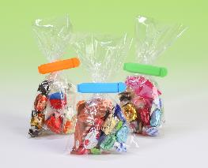 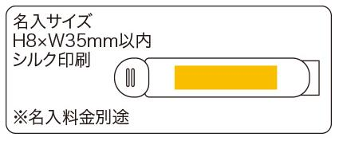
提 案 書

カラフルミニフードクリップ（3P） |  | 参考上代 | ¥170 | 販売価格
 |  | （税別） |  | （税別）
【JAN】 | 4562121886438
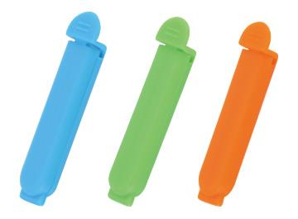 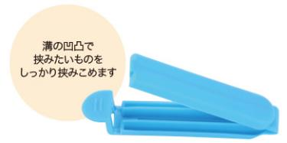 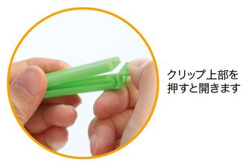 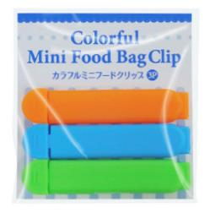 |  |  | 【商品番号】 7156 【本体サイズ】 70×13×7ｍｍ・9ｇ 【パッケージサイズ】 82×84×10ｍｍ・10ｇ 【個装形態】 ポリ袋入 【色・柄】 オレンジ・グリーン・ブルー（色指定不可） 【材質】 ポリプロピレン 【入数】 500 【商品説明】 何個もらってもうれしいカラフルなミニフードクリップ 【生産国】 中国

